Menu
Dashboard

Faturamento Mensal

A&B Festas

Dashboard
Base de Dados
Desenvolvedor

Dashboard
Dashboard

Faturamento Mensal
Ranking Top 3
Ganho por Filial

Dashboard

Saldo Total
Faturamento
Faturamento
Despedida Adulto
704,1 K
Aniversário Adulto
261,9 K
Faturamento
2,4 Mi
233,8 K
Bodas Melhor Idade
Gastos
1,5 Mi
225,2 K
272,8 K

Gastos
0,9 Mi

Saldo Total
431,3 K
Ganho por Tipo de Evento
Público Alvo
 | Total
15 anos | 133.5 K
aniversário | 425.5 K
bodas | 413.5 K
casamento | 205.7 K
despedida | 261.9 K
empresa | 48.2 K

 | tipo
 | 15%
 | tipo
 | 63%
 | 2%


 | tipo
 | 20%

Infantil
Teen
Adulto
Melhor Idade
2%
15%
63%
20%
A&B Festas

Base de Dados
BASE DE DADOS

A&B Festas

Data | Ano | Mês | Evento | Tipo | TOP | Período | Convidados | Preço | Faturamento | Gastos | Saldo Total | Unidade
2017-01-09 | 2017 | JAN | despedida | adulto | Despedida Adulto | Noite | 150 | R$120.00 | R$18,000.00 | R$6,533.00 | R$11,467.00 | PERDIZES
2017-01-10 | 2017 | JAN | 15 anos | teen | 15 Anos Teen | Tarde | 100 | R$90.00 | R$9,000.00 | R$3,948.00 | R$5,052.00 | PERDIZES
2017-01-19 | 2017 | JAN | despedida | adulto | Despedida Adulto | Noite | 150 | R$120.00 | R$18,000.00 | R$6,908.00 | R$11,092.00 | PERDIZES
2017-01-07 | 2017 | JAN | empresa | adulto | Empresa Adulto | Noite | 50 | R$100.00 | R$5,000.00 | R$2,138.00 | R$2,862.00 | PERDIZES
2017-01-26 | 2017 | JAN | aniversário | melhor idade | Aniversário Melhor Idade | Noite | 70 | R$120.00 | R$8,400.00 | R$3,095.00 | R$5,305.00 | PERDIZES
2017-01-25 | 2017 | JAN | aniversário | teen | Aniversário Teen | Noite | 100 | R$90.00 | R$9,000.00 | R$3,133.00 | R$5,867.00 | PERDIZES
2017-01-10 | 2017 | JAN | aniversário | adulto | Aniversário Adulto | Tarde | 150 | R$120.00 | R$18,000.00 | R$7,539.00 | R$10,461.00 | PERDIZES
2017-01-21 | 2017 | JAN | 15 anos | teen | 15 Anos Teen | Tarde | 100 | R$90.00 | R$9,000.00 | R$3,355.00 | R$5,645.00 | PERDIZES
2017-01-16 | 2017 | JAN | aniversário | teen | Aniversário Teen | Noite | 100 | R$90.00 | R$9,000.00 | R$3,376.00 | R$5,624.00 | PERDIZES
2017-01-30 | 2017 | JAN | aniversário | melhor idade | Aniversário Melhor Idade | Noite | 70 | R$120.00 | R$8,400.00 | R$2,939.00 | R$5,461.00 | PERDIZES
2017-01-08 | 2017 | JAN | aniversário | teen | Aniversário Teen | Noite | 100 | R$90.00 | R$9,000.00 | R$3,185.00 | R$5,815.00 | PERDIZES
2017-01-16 | 2017 | JAN | aniversário | teen | Aniversário Teen | Noite | 100 | R$90.00 | R$9,000.00 | R$3,972.00 | R$5,028.00 | PERDIZES
2017-01-13 | 2017 | JAN | aniversário | adulto | Aniversário Adulto | Tarde | 150 | R$120.00 | R$18,000.00 | R$6,837.00 | R$11,163.00 | PERDIZES
2017-01-15 | 2017 | JAN | bodas | melhor idade | Bodas Melhor Idade | Tarde | 200 | R$120.00 | R$24,000.00 | R$10,239.00 | R$13,761.00 | PERDIZES
2017-01-21 | 2017 | JAN | bodas | adulto | Bodas Adulto | Noite | 100 | R$150.00 | R$15,000.00 | R$6,204.00 | R$8,796.00 | PERDIZES
2017-01-03 | 2017 | JAN | bodas | melhor idade | Bodas Melhor Idade | Tarde | 200 | R$120.00 | R$24,000.00 | R$8,373.00 | R$15,627.00 | PERDIZES
2017-01-01 | 2017 | JAN | bodas | adulto | Bodas Adulto | Noite | 100 | R$150.00 | R$15,000.00 | R$6,288.00 | R$8,712.00 | PERDIZES
2017-01-21 | 2017 | JAN | 15 anos | teen | 15 Anos Teen | Tarde | 100 | R$90.00 | R$9,000.00 | R$3,822.00 | R$5,178.00 | PERDIZES
2017-01-15 | 2017 | JAN | bodas | adulto | Bodas Adulto | Noite | 100 | R$150.00 | R$15,000.00 | R$6,701.00 | R$8,299.00 | PERDIZES
2017-01-19 | 2017 | JAN | empresa | adulto | Empresa Adulto | Noite | 50 | R$100.00 | R$5,000.00 | R$2,163.00 | R$2,837.00 | PERDIZES
2017-01-12 | 2017 | JAN | bodas | adulto | Bodas Adulto | Noite | 100 | R$150.00 | R$15,000.00 | R$4,982.00 | R$10,018.00 | PERDIZES
...

Desenvolvedor


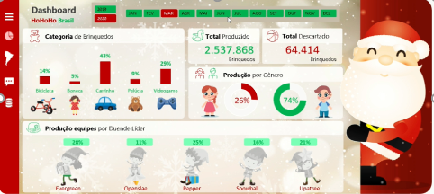

Dashboards

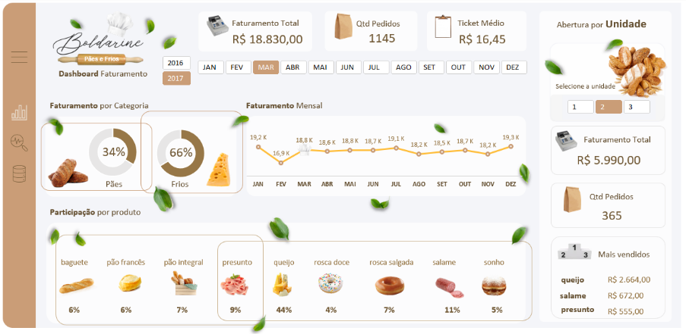







Desenvolvedora:
Camila Rodrigues

